Experimento 5
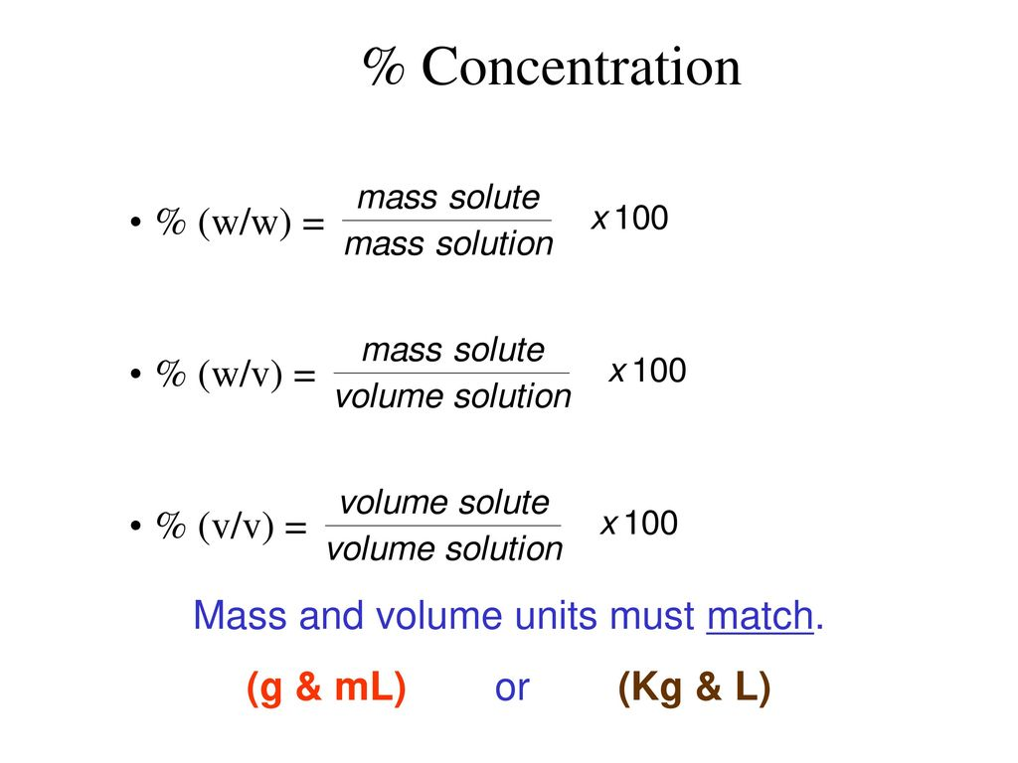
 |  |  |  | Puedes modificar
Solucion madre | Agua/ tween |  |  | Calculos para la solucion madre
 |  |  |  | Calculos para la solucion patron
Volumen [ml] | 200 | 0.2 | L | surfactante
 |  |  |  | Diseño factorial

Concentraciones deseadas [mg/L] | V_sol_m [ml] | fenantreno añadido [g] | Surfactante [mL a C_f]
9 | 200 | 0.0018 | 0.2600
8 | 200 | 0.0016 | 0.2311
7 | 200 | 0.0014 | 0.2022
6 | 200 | 0.0012 | 0.1733
5 | 200 | 0.0010 | 0.1444
4 | 200 | 0.0008 | 0.1156
3 | 200 | 0.0006 | 0.0867

Surfactante

La curva de calibración se realizó con:
Fenantreno | 5 | mg/L
Tween 80 | 160 | uL/L
%p/p
0.5 = (x / x + 30) · 100
0.5· (x + 30) = x · 100
0.5 x + 15 = 100x
15 = 100x - 0.5x
15 = 99.5x
x = 15 / 99.5 = 0.1507 gramos
%p/p
4.5 = (x / x + 30) · 100
4.5· (x + 30) = x · 100
4.5 x + 135 = 100x
135 = 100x - 4.5x
135 = 95.5x
x = 135/ 95.5 = 1.4136 gramos
%p/p
2.5 = (x / x + 30) · 100
2.5· (x + 30) = x · 100
2.5 x + 75 = 100x
75 = 100x - 2.5x
75 = 97.5x
x = 75 / 97.5 = 0.7692 gramos
CMC | mL/L | mL
60 | 0.7222 | 0.1444

DISEÑO FACTORIAL

Solucion NaOh | 30 | ml
Cascara de arroz | 15 | g
% Concentración (%W/V) | 50 | %
Realción (g/mL) | 1 | 2

tratamientos | NaOH (g) | Tiempo [min]
T1 | 0.5 | 20
T2 | 4.5 | 20
T3 | 0.5 | 100
T4 | 4.5 | 100
T5 | 2.5 | 60

Análisis
Porcentaje de remoción en adsorción
 |  |  |  |  |  |  |  |  |  |  |  |  |  |  |  |  |  | Tratamiento | Porcentaje de remoción
 |  |  |  |  |  |  |  |  |  |  |  |  |  |  |  |  |  | Tratamiento 1 | 13.86
 |  |  |  |  |  |  |  |  |  |  |  |  | Promedio |  |  |  |  | Tratamiento 2 | 33.11
 |  |  |  |  |  | Rellenear | Tratamiento | NaOH (g) | Tiempo [min] | Co | Ce | %R | Co | Ce | %R |  |  | Tratamiento 3 | 24.93
 |  |  |  |  |  |  | 1 | 0.5 | 20 | 9.3322 | 7.9591 | 15.3783 | 9.2453 | 7.9639 | 13.8600 |  |  | Tratamiento 4 | 25.05
 | DATOS |  |  |  |  |  | 1 |  |  | 9.1764 | 7.9047 | 14.6078 |  |  |  |  |  | Tratamiento 5 | 23.56
 | Curva de calibración |  |  | V | 0.2 | L | 1 |  |  | 9.2272 | 8.0279 | 11.5939
 | m= | 0.276 |  | m | 0.5 | g | 2 | 4.5 | 20 | 9.1511 | 5.8830 | 34.1102 | 9.2127 | 6.1620 | 33.1144
 | b= | 0.0303 |  |  |  |  | 2 |  |  | 9.2525 | 8.8649 | 33.8439
 |  |  |  |  |  |  | 2 |  |  | 9.2743 | 6.4409 | 31.3892
 |  |  |  |  |  |  | 3 | 0.5 | 100 | 9.1475 | 6.8069 | 24.7998 | 9.1783 | 6.8902 | 24.9289
 |  |  |  |  |  |  | 3 |  |  | 9.2054 | 6.2851 | 23.7986
 |  |  |  |  |  |  | 3 |  |  | 9.2091 | 6.9736 | 26.1882
 |  |  |  |  |  |  | 4 | 4.5 | 100 | 8.9880 | 7.3830 | 26.4452 | 9.1764 | 6.8775 | 25.0523
 |  |  |  |  |  |  | 4 |  |  | 9.3649 | 6.3721 | 23.2671
 |  |  |  |  |  |  | 4 |  |  | 8.9699 | 7.9156 | 25.4446
 |  |  |  |  |  |  | 5 | 2.5 | 60 | 9.1909 | 5.7779 | 23.6782 | 9.0182 | 6.8938 | 23.5567
 |  |  |  |  |  |  | 5 |  |  | 9.1330 | 7.9264 | 24.1880
 |  |  |  |  |  |  | 5 |  |  | 8.7308 | 6.9772 | 22.8039

tratamientos | NaOH (g) | Tiempo [min]
T1 | 0.5 | 20 |  |  |  |  |  |  |  |  |  |  |  |  |  |  |  |  |  | Promedio
 |  |  | R1 |  |  |  |  | R2 |  |  |  |  |  | R3
 |  |  |  |  |  | %remocion |  |  |  |  | %remocion |  |  |  |  |  | %remocion
 |  | C_0 | 9 | mg/L |  | 14.7144 | C_0 | 9 | mg/L |  | 13.8587 |  | C_0 | 9 | mg/L |  | 12.9972 |  | adsorcion | 9 | mg/L | Desviacion estandar | %remocion
 |  | Hora | t [horas] | Abs_t | C_t [mg/L] | %var | Hora | t [horas] | Abs_t | C_t [mg/L] | %var |  | Hora | t [horas] | Abs_t | C_t [mg/L] | %var |  |  | t [horas] | C_t [mg/L] | C_t [mg/L] | 13.8600
 |  | 10:15:00 | 0 | 2.606 | 9.3322 | 3.5602 | 9:00:00 | 0 | 2.563 | 9.1764 | 1.9228 |  | 10:00:00 | 0 | 2.577 | 9.2272 | 2.4620 |  | 2.582 | 0 | 9.2453 | 0.0795
 |  | 11:15:00 | 1 | 2.596 | 9.2960 | -0.3898 | 10:00:00 | 1 | 2.463 | 8.8141 | -4.1107 |  | 11:00:00 | 1 | 2.564 | 9.1801 | -0.5131 |  | 2.541 | 1 | 9.0967 | 0.2515
 |  | 12:15:00 | 2 | 2.374 | 8.4917 | -9.4722 | 11:00:00 | 2 | 2.328 | 8.3250 | -5.8754 |  | 12:00:00 | 2 | 2.416 | 8.6438 | -6.2036 |  | 2.373 | 2 | 8.4868 | 0.1595
 |  | 13:15:00 | 3 | 2.327 | 8.3214 | -2.0464 | 12:00:00 | 3 | 2.3 | 8.2236 | -1.2336 |  | 13:00:00 | 3 | 2.376 | 8.4989 | -1.7052 |  | 2.334 | 3 | 8.3479 | 0.1396
 |  | 14:15:00 | 4 | 2.299 | 8.2199 | -1.2342 | 13:00:00 | 4 | 2.254 | 8.0569 | -2.0686 |  | 14:00:00 | 4 | 2.313 | 8.2707 | -2.7599 |  | 2.289 | 4 | 8.1825 | 0.1117
 |  | 15:15:00 | 5 | 2.25 | 8.0424 | -2.2075 | 14:00:00 | 5 | 2.199 | 7.8576 | -2.5361 |  | 15:00:00 | 5 | 2.269 | 8.1112 | -1.9654 |  | 2.239 | 5 | 8.0037 | 0.1312
 |  | 16:15:00 | 6 | 2.227 | 7.9591 | -1.0470 | 15:00:00 | 6 | 2.212 | 7.9047 | 0.5959 |  | 16:00:00 | 6 | 2.246 | 8.0279 | -1.0380 |  | 2.228 | 6 | 7.9639 | 0.0617
R1
R2
R3

tratamientos | NaOH (g) | Tiempo [min]
T2 | 4.5 | 20
 |  |  | R1 |  |  |  |  | R2 |  |  |  |  |  | R3
 |  |  |  |  |  | %remocion |  |  |  |  | %remocion |  |  |  |  |  | %remocion
 |  | C_0 | 9 | mg/L |  | 35.7129 | C_0 | 9 | mg/L |  | 4.1900 |  | C_0 | 9 | mg/L |  | 30.5505 |  | adsorcion | 9 | mg/L | Desviacion estandar | %remocion
 |  | Hora | t [horas] | Abs_t | C_t [mg/L] | %var | Hora | t [horas] | Abs_t | C_t [mg/L] | %var |  | Hora | t [horas] | Abs_t | C_t [mg/L] | %var |  |  | t [horas] | C_t [mg/L] | C_t [mg/L] | 33.1144
 |  | 10:15:00 | 0 | 2.556 | 9.1511 | 1.6510 | 10:00:00 | 0 | 2.584 | 9.2525 | 2.7294 |  | 10:00:00 | 0 | 2.59 | 9.2743 | 2.9574 |  | 2.573 | 0 | 9.2127 | 0.0871
 |  | 11:15:00 | 1 | 2.295 | 8.2054 | -11.5247 | 11:00:00 | 1 | 2.591 | 9.2779 | 0.2734 |  | 11:00:00 | 1 | 2.369 | 8.4736 | -9.4497 |  | 2.332 | 1 | 8.3395 | 0.1896
 |  | 12:15:00 | 2 | 2.132 | 7.6149 | -7.7556 | 12:00:00 | 2 | 2.568 | 9.1946 | -0.9063 |  | 12:00:00 | 2 | 2.168 | 7.7453 | -9.4026 |  | 2.150 | 2 | 7.6801 | 0.0922
 |  | 13:15:00 | 3 | 2.014 | 7.1873 | -5.9485 | 13:00:00 | 3 | 2.525 | 9.0388 | -1.7237 |  | 13:00:00 | 3 | 1.998 | 7.1293 | -8.6395 |  | 2.006 | 3 | 7.1583 | 0.0410
 |  | 14:15:00 | 4 | 1.816 | 6.4699 | -11.0881 | 14:00:00 | 4 | 2.515 | 9.0025 | -0.4025 |  | 14:00:00 | 4 | 1.931 | 6.8866 | -3.5250 |  | 1.874 | 4 | 6.6783 | 0.2946
 |  | 15:15:00 | 5 | 1.758 | 6.2598 | -3.3571 | 15:00:00 | 5 | 2.45 | 8.7670 | -2.6863 |  | 15:00:00 | 5 | 1.846 | 6.5786 | -4.6814 |  | 1.802 | 5 | 6.4192 | 0.2255
 |  | 16:15:00 | 6 | 1.654 | 5.8830 | -6.4051 | 16:00:00 | 6 | 2.477 | 8.8649 | 1.1035 |  | 16:00:00 | 6 | 1.808 | 6.4409 | -2.1376 |  | 1.731 | 6 | 6.1620 | 0.3945
R1
R2
R3

tratamientos | NaOH (g) | Tiempo [min]
T3 | 0.5 | 100
 |  |  | R1 |  |  |  |  | R2 |  |  |  |  |  | R3
 |  |  |  |  |  | %remocion |  |  |  |  | %remocion |  |  |  |  |  | %remocion
 |  | C_0 | 9 | mg/L |  | 25.5872 | C_0 | 9 | mg/L |  | 31.7235 |  | C_0 | 9 | mg/L |  | 24.2751 |  | adsorcion | 9 | mg/L | Desviacion estandar | %remocion
 |  | Hora | t [horas] | Abs_t | C_t [mg/L] | %var | Hora | t [horas] | Abs_t | C_t [mg/L] | %var |  | Hora | t [horas] | Abs_t | C_t [mg/L] | %var |  |  | t [horas] | C_t [mg/L] | C_t [mg/L] | 24.9289
 |  | 10:15:00 | 0 | 2.555 | 9.1475 | 1.6121 | 9:00:00 | 0 | 2.571 | 9.2054 | 2.2317 |  | 10:00:00 | 0 | 2.572 | 9.2091 | 2.2701 |  | 2.564 | 0 | 9.1783 | 0.0436
 |  | 11:15:00 | 1 | 2.367 | 8.4663 | -8.0455 | 10:00:00 | 1 | 2.295 | 8.2054 | -12.1870 |  | 11:00:00 | 1 | 2.393 | 8.5605 | -7.5761 |  | 2.380 | 1 | 8.5134 | 0.0666
 |  | 12:15:00 | 2 | 2.21 | 7.9011 | -7.1537 | 11:00:00 | 2 | 2.089 | 7.4591 | -10.0063 |  | 12:00:00 | 2 | 2.234 | 7.9844 | -7.2151 |  | 2.223 | 2 | 7.9428 | 0.0589
 |  | 13:15:00 | 3 | 2.109 | 7.5315 | -4.9069 | 12:00:00 | 3 | 1.924 | 6.8612 | -8.7131 |  | 13:00:00 | 3 | 2.129 | 7.6040 | -5.0031 |  | 2.119 | 3 | 7.5678 | 0.0512
 |  | 14:15:00 | 4 | 2.048 | 7.3105 | -3.0232 | 13:00:00 | 4 | 1.943 | 6.9301 | 0.9934 |  | 14:00:00 | 4 | 2.062 | 7.3612 | -3.2977 |  | 2.055 | 4 | 7.3359 | 0.0359
 |  | 15:15:00 | 5 | 2 | 7.1366 | -2.4369 | 14:00:00 | 5 | 1.795 | 6.3938 | -8.3867 |  | 15:00:00 | 5 | 1.998 | 7.1293 | -3.2525 |  | 1.999 | 5 | 7.1330 | 0.0051
 |  | 16:15:00 | 6 | 1.909 | 6.8069 | -4.8438 | 15:00:00 | 6 | 1.765 | 6.2851 | -1.7294 |  | 16:00:00 | 6 | 1.955 | 6.9736 | -2.2341 |  | 1.932 | 6 | 6.8902 | 0.1179
R1
R2
R3

 |  |  |  |  | *

tratamientos | NaOH (g) | Tiempo [min]
T4 | 4.5 | 100
 |  |  | R1 |  |  |  |  | R2 |  |  |  |  |  | R3
 |  |  |  |  |  | %remocion |  |  |  |  | %remocion |  |  |  |  |  | %remocion
 |  | C_0 | 9 | mg/L |  | 17.8579 | C_0 | 9 | mg/L |  | 31.9573 |  | C_0 | 9 | mg/L |  | 11.7543 |  | adsorcion | 9 | mg/L | Desviacion estandar | %remocion
 |  | Hora | t [horas] | Abs_t | C_t [mg/L] | %var | Hora | t [horas] | Abs_t | C_t [mg/L] | %var |  |  | t [horas] | Abs_t | C_t [mg/L] | %var |  |  | t [horas] | C_t [mg/L] | C_t [mg/L] | 14.8091
 |  | 10:00:00 | 0 | 2.511 | 8.9880 | -0.1330 | 10:00:00 | 0 | 2.615 | 9.3649 | 3.8960 |  |  | 0 | 2.506 | 8.9699 | -0.3353 |  | 2.563 | 0 | 8.9790 | 0.0128
 | 27°C | 11:00:00 | 1 | 2.351 | 8.4083 | -6.8945 | 11:00:00 | 1 | 2.355 | 8.4228 | -11.1842 |  |  | 1 | 2.458 | 8.7960 | -1.9772 |  | 2.353 | 1 | 8.6022 | 0.2741
 |  | 12:00:00 | 2 | 2.189 | 7.8214 | -7.5045 | 12:00:00 | 2 | 2.169 | 7.7489 | -8.6969 |  |  | 2 | 2.344 | 8.3830 | -4.9272 |  | 2.179 | 2 | 8.1022 | 0.3971
 |  | 13:00:00 | 3 | 2.137 | 7.6330 | -2.4683 | 13:00:00 | 3 | 1.982 | 7.0714 | -9.5814 |  |  | 3 | 2.254 | 8.0569 | -4.0473 |  | 2.060 | 3 | 7.8449 | 0.2998
 | 28 | 14:00:00 | 4 | 2.081 | 7.4301 | -2.7308 | 14:00:00 | 4 | 1.81 | 6.4482 | -9.6646 |  |  | 4 | 2.26 | 8.0786 | 0.2691 |  | 1.946 | 4 | 7.7543 | 0.4586
 |  | 15:00:00 | 5 | 2.009 | 7.1692 | -3.6388 | 15:00:00 | 5 | 1.807 | 6.4373 | -0.1689 |  |  | 5 | 2.248 | 8.0351 | -0.5411 |  | 1.908 | 5 | 7.6022 | 0.6123
 |  | 16:00:00 | 6 | 2.068 | 7.3830 | -13.8882 | 16:00:00 | 6 | 1.789 | 6.3721 | -32.1829 |  |  | 6 | 2.215 | 7.9156 | -11.1228 |  | 1.929 | 6 | 7.6493 | 0.3766
R1
R2
R3

tratamientos | NaOH (g) | Tiempo [min]
T5 | 2.5 | 60
 |  |  | R1 |  |  |  |  | R2 |  |  |  |  |  | R3
 |  |  |  |  |  | %remocion |  |  |  |  | %remocion |  |  |  |  |  | %remocion
 |  | C_0 | 9 | mg/L |  | 37.1349 | C_0 | 9 | mg/L |  | 13.2106 |  | C_0 | 9 | mg/L |  | 20.0855 |  | adsorcion | 9 | mg/L | Desviacion estandar | %remocion
 |  | Hora | t [horas] | Abs_t | C_t [mg/L] | %var | Hora | t [horas] | Abs_t | C_t [mg/L] | %var |  | Hora | t [horas] | Abs_t | C_t [mg/L] | %var |  |  | t [horas] | C_t [mg/L] | C_t [mg/L] | 23.5567
 |  | 10:00:00 | 0 | 2.567 | 9.1909 | 2.0775 | 10:00:00 | 0 | 2.551 | 9.1330 | 1.4559 |  | 9:00:00 | 0 | 2.44 | 8.7308 | -3.0834 |  | 2.519 | 0 | 9.0182 | 0.2506
 |  | 11:00:00 | 1 | 2.112 | 7.5424 | -21.8571 | 11:00:00 | 1 | 2.55 | 9.1293 | -0.0397 |  | 10:00:00 | 1 | 2.101 | 7.5025 | -16.3713 |  | 2.254 | 1 | 8.0581 | 0.9279
 |  | 12:00:00 | 2 | 1.966 | 7.0134 | -7.5425 | 12:00:00 | 2 | 2.461 | 8.8069 | -3.6615 |  | 11:00:00 | 2 | 2.05 | 7.3178 | -2.5251 |  | 2.159 | 2 | 7.7127 | 0.9597
 |  | 13:00:00 | 3 | 1.93 | 6.8830 | -1.8950 | 13:00:00 | 3 | 2.401 | 8.5895 | -2.5309 |  | 12:00:00 | 3 | 2.026 | 7.2308 | -1.2026 |  | 2.119 | 3 | 7.5678 | 0.9018
 |  | 14:00:00 | 4 | 1.764 | 6.2815 | -9.5749 | 14:00:00 | 4 | 2.19 | 7.8250 | -9.7699 |  | 13:00:00 | 4 | 1.962 | 6.9989 | -3.3131 |  | 1.972 | 4 | 7.0351 | 0.7724
 |  | 15:00:00 | 5 | 1.674 | 5.9554 | -5.4755 | 15:00:00 | 5 | 2.313 | 8.2707 | 5.3884 |  | 14:00:00 | 5 | 1.957 | 6.9808 | -0.2595 |  | 1.981 | 5 | 7.0690 | 1.1601
 |  | 16:00:00 | 6 | 1.625 | 5.7779 | -3.0727 | 16:00:00 | 6 | 2.218 | 7.9264 | -4.3425 |  | 15:00:00 | 6 | 1.956 | 6.9772 | -0.0519 |  | 1.933 | 6 | 6.8938 | 1.0767
R1
R2
R2

